Proxima Centauri
 |  |  |  | PROXIMA CENTAURI
 |  |  |  | Fondation Xenos

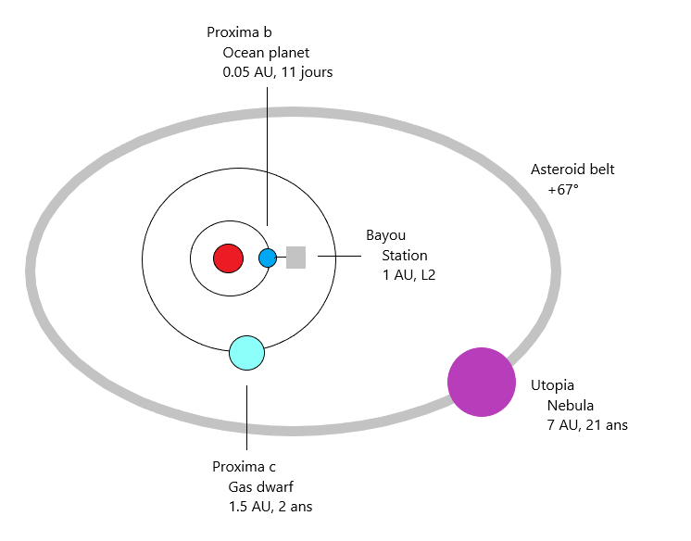
Espace colonisé

Interstellaire |  |  | Civil |  | Militaire |  | Unmanned |  | Kugelblitz
 |  | Vitesse | 0.2 c |  | 0.4 c |  | 0.6 c |  | 0.8 c |  | 0.9 c
Systeme | Distance |  | Réel | Propre | Réel | Propre | Réel | Propre | Réel | Propre | Réel | Propre
Alpha Cen | 0.21 ly |  | 13 mois | idem | 7 mois | idem | 5 mois | 4 mois | 4 mois | 2 mois | 3 mois | 3 sem
Luhman | 3.6 ly |  | 15 ans | idem | 7.5 ans | idem | 5 ans | 4 ans | 4 ans | 3 ans | 3 ans | 7 mois
Sol | 4 ly | Durée | 20 ans | idem | 10 ans | idem | 7 ans | 6 ans | 5 ans | 3 ans | 4 ans | 1 an
Wolf | 5 ly |  | 25 ans | idem | 12.5 ans | idem | 8 ans | 7 ans | 6 ans | 4 ans | 5 ans | 1 an
Barnard | 7 ly |  | 35 ans | idem | 17.5 ans | idem | 10 ans | 8 ans | 8 ans | 5 ans | 7 ans | 1.4

Alpha Centauri
 |  |  | ALPHA CENTAURI
 |  |  | Fondation Xenos

B
Albio
Kenobi
Albitu
Stoner
Barrens
Albiwan
10 AU
6 AU
0.8 AU
Etoiles
Naine jaune (type G)
Naine rouge (type M)
Naine orange (type K)
Planètes
Océanique
Volcanique
Gaseuse
Rocheuse
Gelée
Station orbitale
Corps stellaires
Ceinture d’astéroides
A
Etoile
Planète
aa1
Spa
Spatioport
Route solaire
A
B
C
0.21 ly
10 AU
30 AU
Espace colonisé |  |  |  |  |  |  | Légende |  |  |  |  |  |  |  |  | Orbites stellaires

Interplanétaire |  |  |  |  |  |  | Interstellaire
Corps | Statut | Securité | Nation | Orbite | Distance | Période |  |  | Vitesse | 0.3 c |  | 0.6 c |  | 0.8 c |  | 0.9 c
B | Dyson partiel | 5 | Xenos | A |  |  | Systeme | Distance |  | Réel | Propre | Réel | Propre | Réel | Propre | Réel | Propre
Albio | Planète volcanique | 5 | Xenos | B | 0.2 AU | 23 jours | Proxima (C) | 0.21 ly |  | 13 mois | idem | 5 mois | 4 mois | 4 mois | 2 mois | 3 mois | 3 sem
Albiwan | Planète terraformée | 4 | Xenos | B | ~0.7 AU | 193 jours | Luhman | 3.6 ly |  | 15 ans | idem | 5 ans | 4 ans | 4 ans | 3 ans | 3 ans | 7 mois
Kenobi | Hub commercial | 5 | Xenos | * | * |  | Sol | 4 ly | Durée | 20 ans | idem | 7 ans | 6 ans | 5 ans | 3 ans | 4 ans | 1 an
Albitu | Géante gaseuse | 3 | Ares | B | 2 - 3 AU | 120 ans | Wolf | 5 ly |  | 25 ans | idem | 8 ans | 7 ans | 6 ans | 4 ans | 5 ans | 1 an
Stoner | Industrie lourde | 3 | Ares | * | * |  | Barnard | 7 ly |  | 35 ans | idem | 10 ans | 8 ans | 8 ans | 5 ans | 7 ans | 1.4
Barrens | Astéroides | 3 | Ares | B | 8-10 AU
A | Naine jaune | 1 | Xenos |  | 11-33 AU | 80 ans
αa1 | Planète volcanique | 1 | Xenos | A | 0.5 AU | 0.5 ans
αcloud | Astéroides | 2 | Xenos | AB | 40-50 AU
α1 | Planète rocheuse | 1 | Xenos | AB | 60 AU | 300 ans

YZ Ceti
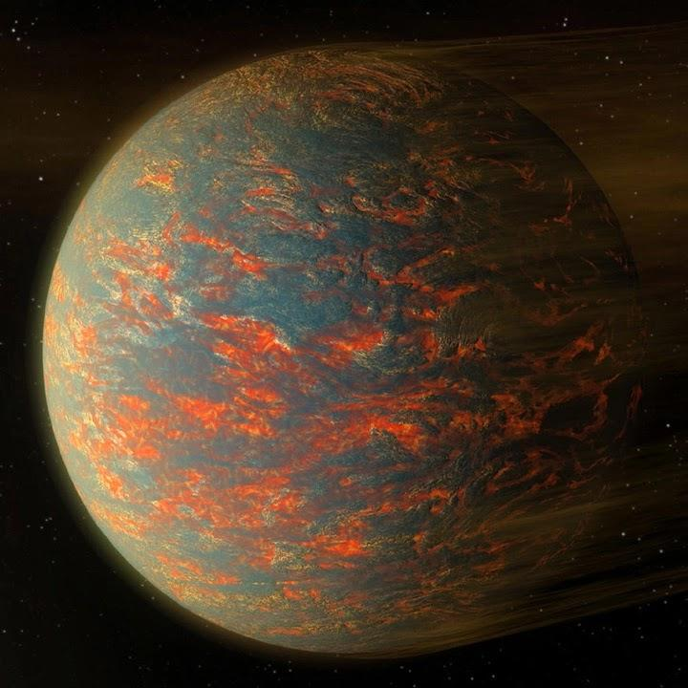
 |  |  |  |  |  |  |  |  |  | bc >

 | https://www.stellarcatalog.com/stars/yz-ceti&full=1
 | https://science.nasa.gov/exoplanet-catalog/yz-ceti-b/

 | AU |  |  |  | days | °C | g |  | days
Star | Orbit | Planet | Type | Nation | Period | Temp | Grav | Lock | Transit
YZ Ceti |  |  | Spatioport | ONU
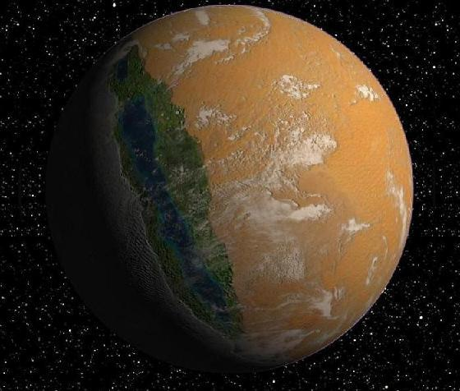
 | 0.016 | b | Lava planet | - | 2 | 150 | 1 | Yes | 1
 | 0.02 | c | Rocky planet | Ares | 3 | 90 | 1 | Yes | 1 | d >
 |  |  | Panneaux solaires
 | 0.03 | d | Eyeball planet | Union | 4.5 | 15 | 1 | Yes | 1
 |  |  | Défense orbitale
 |  |  | Panneaux solaires
 | 0.6 | e | Ice planet | Ares | 470 | -200 | 2 | No | 5
 |  |  | Chantier orbital
 | 1.4 |  | Kuiper belt |  | 1700 |  |  |  | 7.5

 | 2.3 |  |  |  | 3500 |  |  |  | 9
 |  |  |  |  |  |  |  |  |  | e >

Milky Way
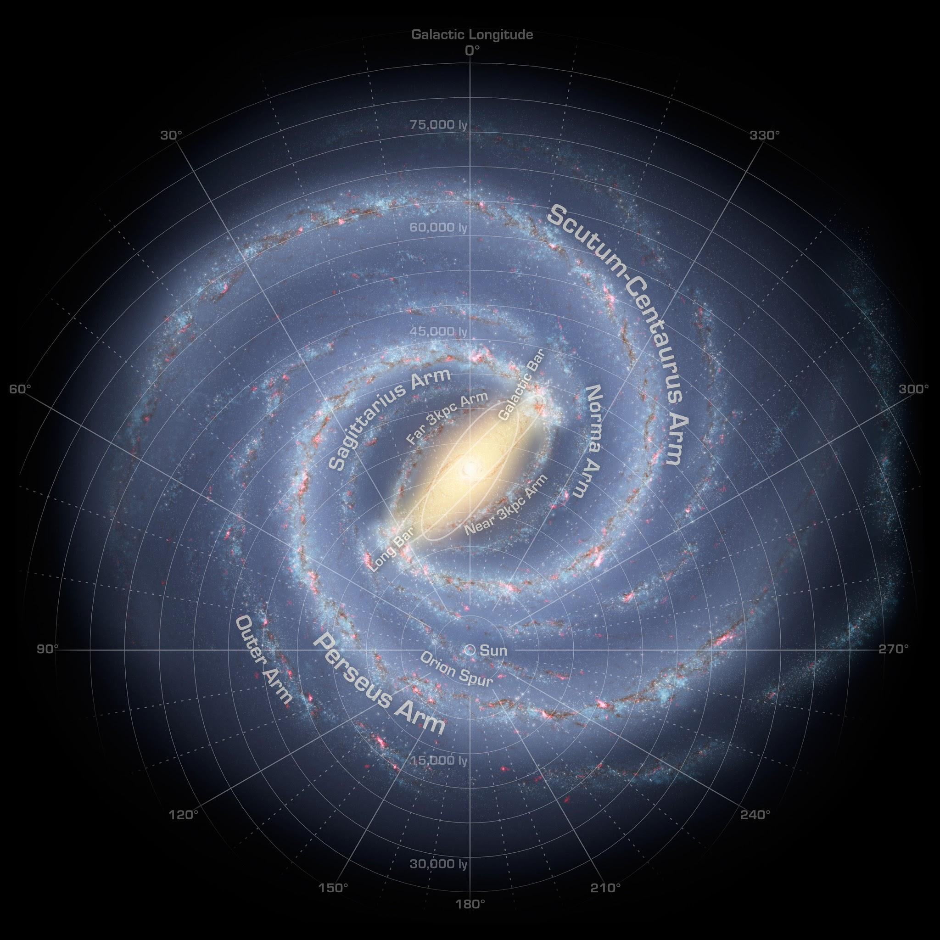
 | CENTRE (C)

WEST (W) |  | EST (E)

 | ANTI CENTRE (A)

